시중가 근거서류
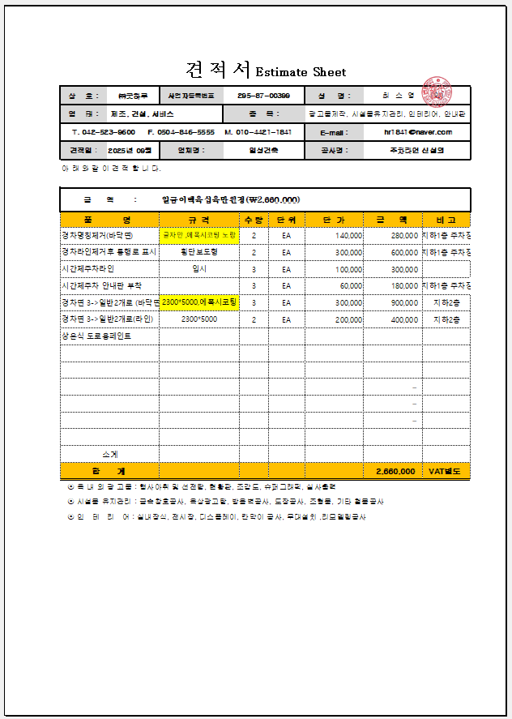
<첨부_주차라인 도색, 전문업체 견적서>

